KWESTIONARIUSZ
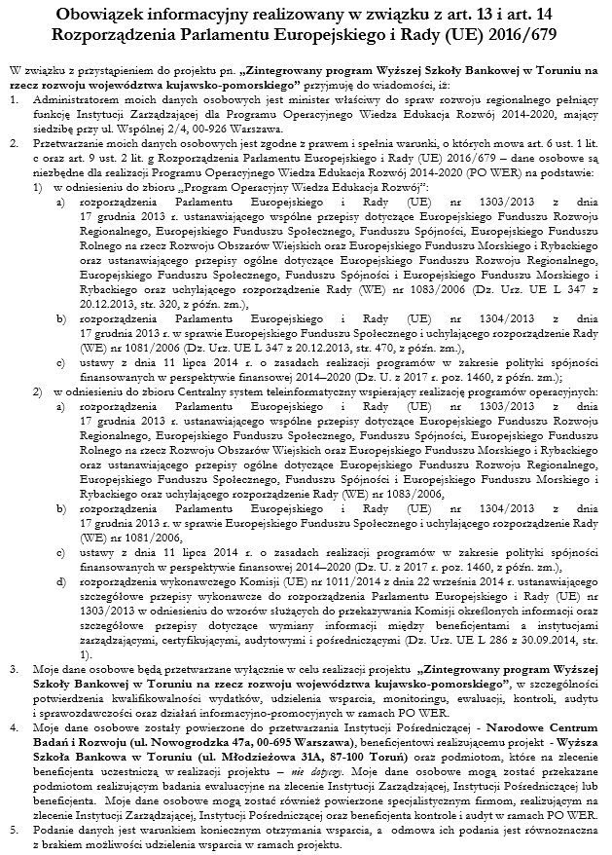 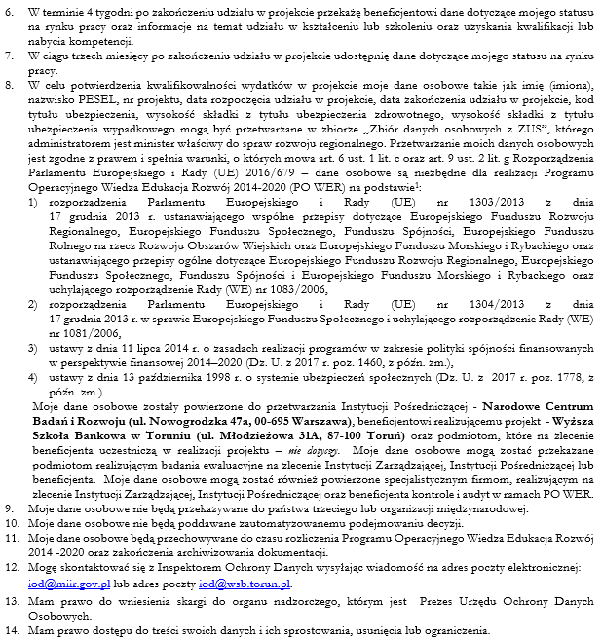
 | PROSZĘ WYPEŁNIĆ WSZYSTKIE POLA OZNACZONE KOLOREM NIEBIESKIM
 |  |  |  |  |  |  |  |  |  |  |  |  | Liczba pól do wypełnienia: | 25 | GD

 | FORMULARZ UCZESTNIKA
 | STAŻ STUDENCKI

 | Tytuł projektu: "Zintegrowany program Wyższej Szkoły Bankowej w Toruniu na rzecz rozwoju województwa kujawsko-pomorskiego"
 | Numer projektu: POWR.03.05.00-00-ZR09/18
 | Program Operacyjny Wiedza Edukacja Rozwój
 | Oś priorytetowa III. Szkolnictwo wyższe dla gospodarki i rozwoju
 | Działanie 3.5 Kompleksowe programy szkół wyższych

 | Pesel (jeżeli brak zostawić puste) |  | Imię |  |  | Nazwisko |  |  |  | Wykształcenie (wybierz z listy)

 | Wydział (wybierz z listy) |  | Kierunek (wybierz z listy) |  |  | Tryb studiów |  |  |  | Semestr (wybierz) |  | Płeć
 |  |  |  |  |  | stacjonarny

 |  |  |  |  |  | Status osoby na rynku pracy w chwili przystąpienia do projektu (wybierz z listy)

 |  |  |  |  |  | Status szczegółowy na rynku pracy (wybierz z listy)

 | Dane kontaktowe (adres zamieszkania)

 | Województwo (wybierz z listy) |  |  | Powiat (wybierz z listy) |  |  | Gmina |  |  |  | Kod pocztowy

 | Miejscowość |  |  | Ulica |  |  | Nr domu |  | Nr lokalu

 | Adres poczty elektronicznej |  |  |  | Telefon kontaktowy

 | Status uczestnika/czki projektu w chwili przystąpienia do projektu:

 |  |  |  |  |  |  |  |  |  |  | Osoba należąca do mniejszości narodowej lub etnicznej, migrant, osoba obcego pochodzenia (TAK/NIE/Odmowa podania informacji)
 |  |  |  |  |  |  |  |  |  |  | Osoba bezdomna lub dotknięta wykluczeniem z dostępu do mieszkań (TAK/NIE)
 |  |  |  |  |  |  |  |  |  |  | Osoba z niepełnosprawnościami (TAK/NIE/Odmowa podania informacji)
 |  |  |  |  |  |  |  |  |  |  | Osoba w innej niekorzystnej sytuacji społecznej (innej niż wymieniona powyżej) (TAK/NIE/Odmowa podania informacji)

 | Na potrzeby procesu rekrutacji oświadczam, że:

 |  |  |  |  |  |  |  |  |  |  | Nie posiadam doświadczenia zawodowego (TAK/NIE)
 |  |  |  |  |  |  |  |  |  |  | Moja obecna praca jest NIEZGODNA z kierunkiem studiów (TAK/NIE)

 |  | …………………………………………………………………...…… |  |  |  |  |  | …………………………………………………………………...……
 |  | Miejscowość i data |  |  |  |  |  | Czytelny podpis uczestnika/czki projektu

